상품제안서
로지텍 슬림 무선 키보드 마우스 콤보세트 470 | 상품코드: S39019

 |  |  |  |  |  |  | 02-713-8555 | www.synergygift.co.kr
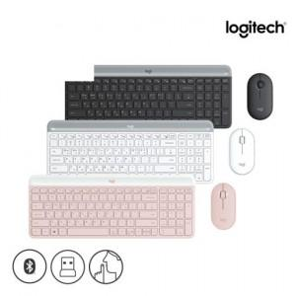 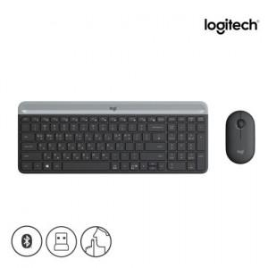 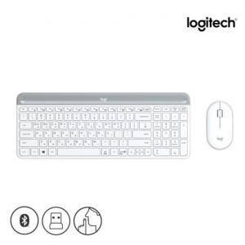

【상세/제작정보】 | <p><span style="font-size: 16px;">​</span>​​​</p>

【인쇄/포장옵션】 | 레이저, 키보드레이저 / 포장지포장

【공급단가】 | 수량 | 10~ | 100~ | 200~ | 300~ | 500~
*VAT별도 | 단가 | 71,250원 | 70,110원 | 68,400원 | 66,690원 | 65,550원

【상품 URL】 | https://www.synergygift.co.kr:443/src/goods_detail.php?gdno=39019

